1
30,000
OPCIÓN 1 |  |  |  |  | OPCIÓN 2
200,000
180,000

 | 0 | 1 | 2 | año |  | 0 | 1 | 2 | 3 | año
i= 10%
27,000
12,000

75,000
125,000

CON ECUACIÓN DE INGENIERÍA ECONÓMICA
VA 1 = -75,000(A/P,10%,2)+(200,000-27000) |  |  |  |  | VA 2 = -125,000(A/P,10%,3)+(180,000-12,000)+30,000(A/F,10%,3)
VA 1= | Q129,785.71 |  |  |  | VA 2= | Q126,799.09

 |  | 10%
 |  | n | F/P | P/F | A/F | F/A | A/P | P/A
 |  | 2 | 1.21 | 0.82644628099 | 0.47619047619 | 2.1 | 0.57619047619 | 1.7355371901
 |  | 3 | 1.331 | 0.7513148009 | 0.30211480363 | 3.31 | 0.40211480363 | 2.486851991

Se recomienda a la empresa invertir en la opción 1, si sólo se puede elegir una de las dos. Esto debido a que es la que le proporciona el valor anual equivalente más alto.

CON FUNCIONES DE EXCEL DETALLANDO LOS FLUJOS CADA AÑO
 |  | OPCIÓN 1 |  |  |  |  | OPCIÓN 2
 | AÑO | Entradas | Salidas | FNE = E - S |  | AÑO | Entradas | Salidas | FNE = E - S
 | 0 |  | 75,000.00 | -75,000.00 |  | 0 |  | 125,000.00 | -125,000.00
 | 1 | 200,000.00 | 27,000.00 | 173,000.00 |  | 1 | 180,000.00 | 12,000.00 | 168,000.00
 | 2 | 200,000.00 | 27,000.00 | 173,000.00 |  | 2 | 180,000.00 | 12,000.00 | 168,000.00
 |  |  | VP = | Q225,247.93 |  | 3 | 210,000.00 | 12,000.00 | 198,000.00
 |  |  | VA = | Q129,785.71 |  |  |  | VP = | Q315,330.58
 |  |  |  |  |  |  |  | VA = | Q126,799.09
CON TÉCNICA DE VALOR PRESENTE

 |  | OPCIÓN 1 |  |  |  |  | OPCIÓN 2
 | AÑO | Entradas | Salidas | FNE = E - S |  | AÑO | Entradas | Salidas | FNE = E - S
 | 0 |  | 75,000.00 | -75,000.00 |  | 0 |  | 125,000.00 | -125,000.00
 | 1 | 200,000.00 | 27,000.00 | 173,000.00 |  | 1 | 180,000.00 | 12,000.00 | 168,000.00
 | 2 | 200,000.00 | 102,000.00 | 98,000.00 |  | 2 | 180,000.00 | 12,000.00 | 168,000.00
 | 3 | 200,000.00 | 27,000.00 | 173,000.00 |  | 3 | 210,000.00 | 137,000.00 | 73,000.00
 | 4 | 200,000.00 | 102,000.00 | 98,000.00 |  | 4 | 180,000.00 | 12,000.00 | 168,000.00
 | 5 | 200,000.00 | 27,000.00 | 173,000.00 |  | 5 | 180,000.00 | 12,000.00 | 168,000.00
 | 6 | 200,000.00 | 27,000.00 | 173,000.00 |  | 6 | 210,000.00 | 12,000.00 | 198,000.00
 |  |  | VP = | Q565,250.62 |  |  |  | VP = | Q552,243.11

 | COMPROBACIÓN: |  | VA = | Q129,785.71 |  | COMPROBACIÓN: |  | VA = | Q126,799.09
Se recomienda a la empresa invertir en la opción 1, si sólo se puede elegir una de las dos. Esto debido a que es la que le proporciona el valor presente más alto.

2
VA X = 7,650(A/P,12%,2)+1,200 |  |  |  |  | VA Y = 12,900(A/P,12%,4)+900-2,000(A/F,12%,4)
VA X = | $5,726.49 |  |  |  | VA Y = | $4,728.66

 | n | F/P | P/F | A/F | F/A | A/P | P/A
 | 2 | 1.2544 | 0.79719387755 | 0.47169811321 | 2.12 | 0.59169811321 | 1.6900510204
 | 4 | 1.57351936 | 0.6355180784 | 0.20923443631 | 4.779328 | 0.32923443631 | 3.0373493466
Se recomienda elegir a la empresa seleccionar el sensor tipo Y porque este representa un costo anual equivalente menor que el que proporciona X

 |  |  | AÑO | OPCIÓN X | OPCIÓN Y
 |  |  | 0 | 7,650.00 | 12,900.00
 |  |  | 1 | 1,200.00 | 900.00
 |  |  | 2 | 1,200.00 | 900.00
 |  |  | 3 |  | 900.00
 |  |  | 4 |  | -1,100.00
 |  |  | VP = | $9,678.06 | $14,362.58
 |  |  | VA = | $5,726.49 | $4,728.66

3
i=8%
.....∞
0 | 1 | 2 | 3 | 4 | 5 | 6 | 7 | 8 | 9 | 10

50,000
........................................
50,000
.....∞
 |  |  |  |  |  |  |  |  |  |  | CC = VA / i
100,000

 |  | CC = VP = 100,000 + 50,000(A/F,8%,5)/0.08 |  |  |  |  |  |  | A/F
 |  | CC = VP = | Q206,535.28 |  |  |  |  |  | 0.17045645457

 |  | VA = 206,535.28*0.08
 |  | VA = | Q16,522.82

4
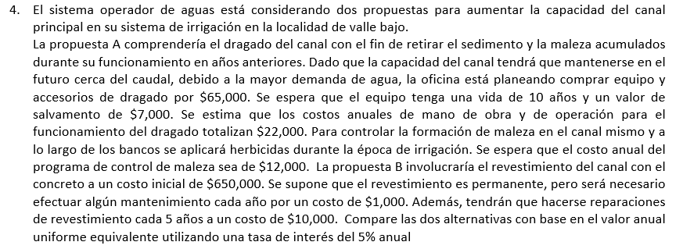

 |  |  |  |  |  |  |  | CC = VA / i
PROPUESTA A |  |  |  |  | PROPUESTA B
VA = 65,000(A/P,5%,10)-7,000(A/F,5%,10)+22,000+12,000 |  |  |  |  | CC = VP =650,000+1,000/0.05+10,000(A/F,5%,5)/0.05
VA = | $41,861.27 |  |  |  | CC = VP = | $706,194.96
 |  |  |  |  | VA = | $35,309.75

 |  | n | F/P | P/F | A/F | F/A | A/P | P/A
AÑO | OPCIÓN A | 5 | 1.2762815625 | 0.78352616647 | 0.18097479813 | 5.52563125 | 0.23097479813 | 4.3294766706
0 | 65,000.00 | 10 | 1.6288946268 | 0.61391325354 | 0.079504574965 | 12.577892536 | 0.12950457497 | 7.7217349292
Se recomienda elegir a la empresa seleccionar la propuesta B porque este representa un costo anual equivalente menor que el que proporciona A
1 | 34,000.00
2 | 34,000.00
3 | 34,000.00
4 | 34,000.00
5 | 34,000.00
6 | 34,000.00
7 | 34,000.00
8 | 34,000.00
9 | 34,000.00
10 | 27,000.00
VP | $323,241.59
VA | $41,861.27

